상품제안서
레스쁘리 스페셜 2P세트 V (마카롱 우산+머그컵(런던로얄)) | 상품코드: F17313

 |  |  |  |  |  |  | 02-412-0044 | www.easy1.co.kr
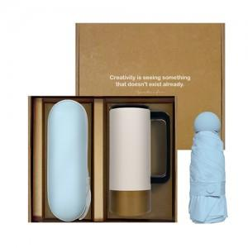 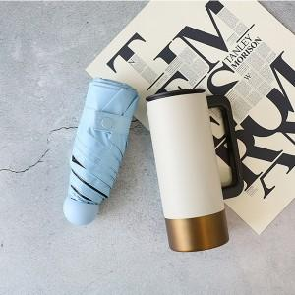

【상세/제작정보】 | <p><span style="font-size: 12pt;"><b>* 우산케이스 100개미만- 70000원별도/ UV, 실크인쇄</b></span></p><p><span style="font-size: 12pt;"><b>* 텀블러 100개미만- 60000원별도/ 레이저인쇄</b></span></p>

【인쇄/포장옵션】 | 레이저, 풀칼라 / 포장지포장

【공급단가】 | 수량 | 50~ | 100~ | 500~ | 1,000~ | 2,000~
*VAT별도 | 단가 | 23,520원 | 23,120원 | 22,540원 | 22,140원 | 21,560원

【상품 URL】 | https://dev.easy1.co.kr:443/src/goods_detail.php?gdno=17313

